メソッド仕様(findAll)
クラス仕様書 |  |  | 業務 |  | 商品購入 |  |  | 機能 | 商品検索機能 | 作成者 | 馬嶋航大 |  | 作成日 | 2024-09-19
 |  |  | 処理 |  |  |  |  | クラス | ItemsDAO | 修正者 |  |  | 修正日

メソッド概要 |  | フロントで必要な商品の情報をitemsテーブルから全件取得し、List型変数に格納してreturnするメソッド
メソッド名 |  | findAll

種別 | 名前 |  |  | 型 |  |  |  |  | 説明
戻り値 | list |  |  | List<ItemsDTO> |  |  |  |  | ・itemsテーブルから全件検索を行い、フロントで必要な情報を格納したリスト ・ArrayListを使用
引数 | - |  |  | - |  |  |  |  | -
変数 | sql |  |  | String |  |  |  |  | 実行するSQL文を格納する変数
変数 | items |  |  | ItemsDTO |  |  |  |  | ・ItemsDTOのインスタンスを格納した変数 ・戻り値の配列に要素を追加するためのインスタンス
変数 | cates |  |  | CategoriesDTO |  |  |  |  | ・CategoriesDTOのインスタンスを格納した変数 ・変数itemsにインスタンスを追加するためのインスタンス
変数 | ps |  |  | PreparedStatement |  |  |  |  | プリコンパイルを行うメソッドを持つオブジェクトの変数
変数 | rs |  |  | ResultSet |  |  |  |  | SQL実行結果を格納するオブジェクトを持つ変数
例外 | ex |  |  | SQLException |  |  |  |  | SQLのクエリーに失敗、または実行結果の格納に失敗した際に発生するエラー

名前 |  |  |  | SQL
sql |  |  |  | SELECT item_id, item_name, manufacturer, color, price, stock, recommended, c.category_name FROM items i INNER JOIN categories c ON i.category_id = c.category_id

入力 |  |  |  | 処理項目 |  | 処理内容 |  |  |  |  | 出力
 |  |  |  | 1 |  | 1.1 変数宣言：[list]
 |  |  |  | 戻り値の定義
 |  |  |  | 2 |  | 2.1 変数宣言：[sql]
 |  |  |  | SQLの実行 |  | 2.2 フィールド変数conを用いてデータベースと接続
 |  |  |  |  |  | 2.2 変数psで変数sqlを用いたSQL文のプリコンパイル
 |  |  |  | 3 |  | 3.1 変数宣言：[rs]
 |  |  |  | SQL |  | 3.2 変数宣言：[items]
 |  |  |  | 実行結果の |  | 3.3 変数宣言：[cates]
 |  |  |  | 格納 |  | 3.4 listに要素を追加する反復処理
 |  |  |  |  |  |  | 条件：SQL実行結果のレコードで繰り返し
 |  |  |  |  |  |  | 3.4.1 下記のデータ設定仕様を処理
 |  |  |  |  |  |  | 【データ設定仕様】
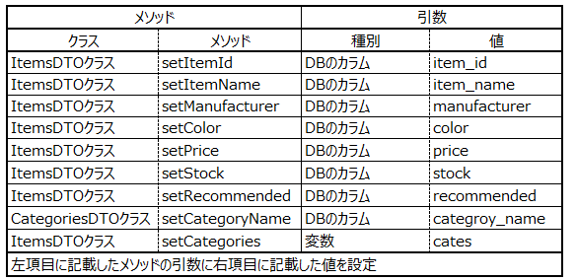

 |  |  |  |  |  |  | 3.4.2 変数listに変数itemsを要素として追加する
 |  |  |  |  |  | 3.5 JDBCリソースの解放
 |  |  |  | 4 |  | 4.1 変数listをreturn |  |  |  |  |  | list
 |  |  |  | 戻り値の
 |  |  |  | 出力
 |  |  |  | 例外処理 |  | 1 処理概要２～３の工程でSQLExceptionをキャッチした時
 |  |  |  |  |  |  | 1.1 ログにエラー名を出力
 |  |  |  |  |  |  | 1.2 「データ取得に失敗」をコンソールに出力
 |  |  |  |  |  |  | 1.3 呼び出し元にスロー
 |  |  |  |  |  |  | 1.4 変数listにnullを代入しreturn

